走线过孔电流
PCB走线载流阵列计算 V1.0 |  |  |  |  |  |  |  |  |  |  | 过孔载流阵列计算 V1.0
变量名 | 走线 结构 | 线宽 w(mil) | 线厚 h(OZ) | 温升 T(℃) | 降额 设计 | EDA365公益课程活动 |  |  |  |  | 变量名 | 钻孔孔径 d(mil) | 孔壁铜厚 t(mil) | 温升 T(℃) | 降额 设计 | 嘉立创过孔小于0.2/8mil，收费
变量 | 内层走线 | 1000 | 0.5 | 10 | 0.8 | Designed by Jacky |  |  |  |  | 变量 | 8 | 0.8 | 10 | 50% | 外层默认1oz，内层0.5oz
结构模型 |  |  |  |  |  |  |  |  |  |  | 结构模型 | 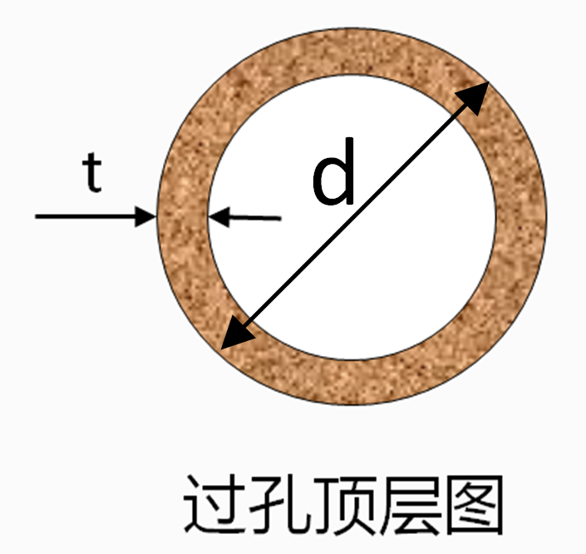 |  |  |  | 孔最低0.7mil厚
温升（℃） | 10 | 10 |  |  | 20 |  |  | 30 |  |  | 温升（℃） | 10 | 10 | 20 | 30
厚度（OZ） | 0.5 | 0.5 | 1 | 2 | 0.5 | 1 | 2 | 0.5 | 1 | 2 | 壁厚（mil） | 0.8 | 0.8 | 0.8 | 0.8
宽度（mil） | 铜线/铜皮载流能力（A） |  |  |  |  |  |  |  |  |  | 孔径（mil） | 过孔载流能力（A）
1000.0 | 6.0 | 6.0 | 10.0 | 16.5 | 8.2 | 13.5 | 22.4 | 9.8 | 16.2 | 26.8 | 8.0 | 0.5 | 0.5 | 0.7 | 0.9
15.0 | 0.3 | 0.3 | 0.5 | 0.8 | 0.4 | 0.6 | 1.1 | 0.5 | 0.8 | 1.3 | 10.0 | 0.6 | 0.6 | 0.9 | 1.0
20.0 | 0.4 | 0.4 | 0.6 | 1.0 | 0.5 | 0.8 | 1.3 | 0.6 | 0.9 | 1.6 | 12.0 | 0.7 | 0.7 | 1.0 | 1.2
25.0 | 0.4 | 0.4 | 0.7 | 1.1 | 0.6 | 0.9 | 1.5 | 0.7 | 1.1 | 1.8 | 16.0 | 0.9 | 0.9 | 1.3 | 1.5
30.0 | 0.5 | 0.5 | 0.8 | 1.3 | 0.6 | 1.1 | 1.8 | 0.8 | 1.3 | 2.1 | 20.0 | 1.1 | 1.1 | 1.5 | 1.8
50.0 | 0.7 | 0.7 | 1.1 | 1.9 | 0.9 | 1.5 | 2.6 | 1.1 | 1.8 | 3.0 | 25.0 | 1.3 | 1.3 | 1.8 | 2.1
75.0 | 0.9 | 0.9 | 1.5 | 2.5 | 1.3 | 2.1 | 3.4 | 1.5 | 2.5 | 4.1 | 32.0 | 1.6 | 1.6 | 2.1 | 2.5
100.0 | 1.1 | 1.1 | 1.9 | 3.1 | 1.5 | 2.6 | 4.2 | 1.8 | 3.0 | 5.0 | 36.0 | 1.7 | 1.7 | 2.3 | 2.8
200.0 | 1.9 | 1.9 | 3.1 | 5.1 | 2.6 | 4.2 | 7.0 | 3.0 | 5.0 | 8.3 | 40.0 | 1.8 | 1.8 | 2.5 | 3.0
250.0 | 2.2 | 2.2 | 3.7 | 6.0 | 3.0 | 5.0 | 8.2 | 3.6 | 5.9 | 9.8 | 60.0 | 2.5 | 2.5 | 3.4 | 4.0
说明 | 参数说明： 1、走线结构：PCB内层或表层走线选择，可选表层走线和内层走线，表层散热优于内层，表层载流能力强于内层； 2、线宽：与电流流向垂直的线宽 3、线厚：走线的厚度 4、温升：因电流热损而导致的温升，一般只考虑温升10℃ 5、降额：通常取载流理论值的50%作为设计参考 |  |  |  |  | 操作说明： 1、变量区：走线结构、线宽、线厚、温升、降额5个变量可调整 2、模型参考区：内层和外层走线模型参数标识 3、载流阵列区：该区域数据不可更改，红色数据为红色参数对应的动态计算数据。 4、用户可以通过变量修改，在载流阵列区得到如红色的系列载流数据。 |  |  |  |  | 说明 | 操作说明： 1、变量区：钻孔孔径、孔壁厚、温升、降额4个变量可调整 2、模型参考区：过孔模型参数标识 3、载流阵列区：该区域数据不可更改，红色数据为红色参数对应的动态计算数据。 4、用户可以通过变量修改，在载流阵列区得到如红色的系列载流数据。 5、镀铜厚度IPC2级或者IPC3级标准一般为0.8mil到1mil，通常采用最坏的情况。 6、温升推荐使用10℃

 |  |  |  |  |  |  |  |  |  |  |  |  |  |  |  |  | 10 | 0.21
 |  |  |  |  |  |  |  |  |  |  |  |  |  |  |  |  | 15 | 0.29
 |  |  |  |  |  |  |  |  |  |  |  |  |  |  |  |  | 20 | 0.35
 |  |  |  |  |  |  |  |  |  |  |  |  |  |  |  |  | 25 | 0.42
 |  |  |  |  |  |  |  |  |  |  |  |  |  |  |  |  | 30 | 0.48
 |  |  |  |  |  |  |  |  |  |  |  |  |  |  |  |  | 35 | 0.53
 |  |  |  |  |  |  |  |  |  |  |  |  |  |  |  |  | 40 | 0.59
 |  |  |  |  |  |  |  |  |  |  |  |  |  |  |  |  | 45 | 0.64
 |  |  |  |  |  |  |  |  |  |  |  |  |  |  |  |  | 50 | 0.69
 |  |  |  |  |  |  |  |  |  |  |  |  |  |  |  |  | 55 | 0.74
 |  |  |  |  |  |  |  |  |  |  |  |  |  |  |  |  | 60 | 0.79
 |  |  |  |  |  |  |  |  |  |  |  |  |  |  |  |  | 65 | 0.83
 |  |  |  |  |  |  |  |  |  |  |  |  |  |  |  |  | 70 | 0.88
 |  |  |  |  |  |  |  |  |  |  |  |  |  |  |  |  | 75 | 0.92
 |  |  |  |  |  |  |  |  |  |  |  |  |  |  |  |  | 80 | 0.97
 |  |  |  |  |  |  |  |  |  |  |  |  |  |  |  |  | 85 | 1.01
 |  |  |  |  |  |  |  |  |  |  |  |  |  |  |  |  | 90 | 1.05
 |  |  |  |  |  |  |  |  |  |  |  |  |  |  |  |  | 95 | 1.10
 |  |  |  |  |  |  |  |  |  |  |  |  |  |  |  |  | 100 | 1.14
 |  |  |  |  |  |  |  |  |  |  |  |  |  |  |  |  | 105 | 1.18
 |  |  |  |  |  |  |  |  |  |  |  |  |  |  |  |  | 110 | 1.22
 |  |  |  |  |  |  |  |  |  |  |  |  |  |  |  |  | 115 | 1.26
 |  |  |  |  |  |  |  |  |  |  |  |  |  |  |  |  | 120 | 1.30
 |  |  |  |  |  |  |  |  |  |  |  |  |  |  |  |  | 125 | 1.34
 |  |  |  |  |  |  |  |  |  |  |  |  |  |  |  |  | 130 | 1.38
 |  |  |  |  |  |  |  |  |  |  |  |  |  |  |  |  | 135 | 1.41
 |  |  |  |  |  |  |  |  |  |  |  |  |  |  |  |  | 140 | 1.45
 |  |  |  |  |  |  |  |  |  |  |  |  |  |  |  |  | 145 | 1.49
 |  |  |  |  |  |  |  |  |  |  |  |  |  |  |  |  | 150 | 1.53
 |  |  |  |  |  |  |  |  |  |  |  |  |  |  |  |  | 155 | 1.56
 |  |  |  |  |  |  |  |  |  |  |  |  |  |  |  |  | 160 | 1.60
 |  |  |  |  |  |  |  |  |  |  |  |  |  |  |  |  | 165 | 1.64
 |  |  |  |  |  |  |  |  |  |  |  |  |  |  |  |  | 170 | 1.67
 |  |  |  |  |  |  |  |  |  |  |  |  |  |  |  |  | 175 | 1.71
 |  |  |  |  |  |  |  |  |  |  |  |  |  |  |  |  | 180 | 1.74
 |  |  |  |  |  |  |  |  |  |  |  |  |  |  |  |  | 185 | 1.78
 |  |  |  |  |  |  |  |  |  |  |  |  |  |  |  |  | 190 | 1.81
 |  |  |  |  |  |  |  |  |  |  |  |  |  |  |  |  | 195 | 1.85
 |  |  |  |  |  |  |  |  |  |  |  |  |  |  |  |  | 200 | 1.88
 |  |  |  |  |  |  |  |  |  |  |  |  |  |  |  |  | 205 | 1.91
 |  |  |  |  |  |  |  |  |  |  |  |  |  |  |  |  | 210 | 1.95
 |  |  |  |  |  |  |  |  |  |  |  |  |  |  |  |  | 215 | 1.98
 |  |  |  |  |  |  |  |  |  |  |  |  |  |  |  |  | 220 | 2.01
 |  |  |  |  |  |  |  |  |  |  |  |  |  |  |  |  | 225 | 2.05
 |  |  |  |  |  |  |  |  |  |  |  |  |  |  |  |  | 230 | 2.08
 |  |  |  |  |  |  |  |  |  |  |  |  |  |  |  |  | 235 | 2.11
 |  |  |  |  |  |  |  |  |  |  |  |  |  |  |  |  | 240 | 2.15
 |  |  |  |  |  |  |  |  |  |  |  |  |  |  |  |  | 245 | 2.18
 |  |  |  |  |  |  |  |  |  |  |  |  |  |  |  |  | 250 | 2.21

